현장확인서 (서식)
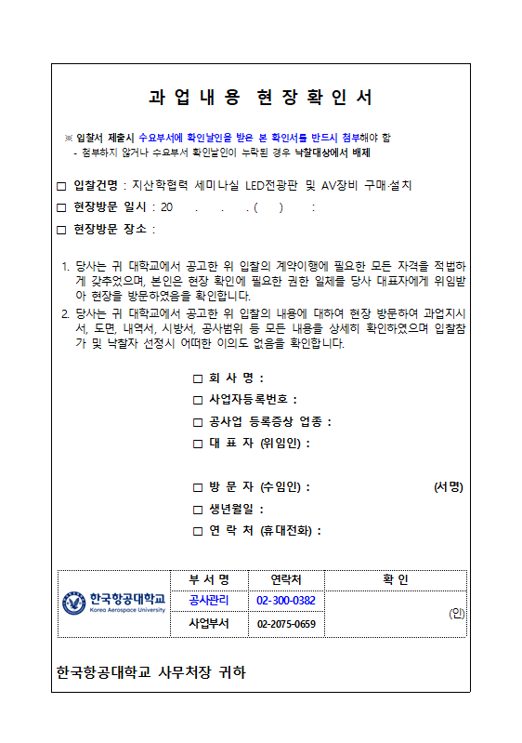

공종별내역서
공종별 내역서
[ 지산학협력 세미나실 LED전광판 및 AV장비 구매·설치 ]
품 명 |  | 규 격 | 단위 | 수량 | 재 료 비 |  | 노 무 비 |  | 경 비 |  | 합 계 |  | 비 고
 |  |  |  |  | 단 가 | 금 액 | 단 가 | 금 액 | 단 가 | 금 액 | 단 가 | 금 액
010101 가설공사
 | 현장정리 | 청소,정리정돈 | ㎡ | 150
 | 준공청소 | 정보통신공사분 | ㎡ | 150
 | 공과잡비 | 운반,폐기물처리비 | 식 | 1

※ 품목 및 수량은 도면을 기준으로 가 산출된 것이므로, 반드시 직접 현장확인하여 추가반영할 것
- 현장설명서(과업내용서), 시방서, 도면 , 공내역서(수식 포함), 실제 현장 등 일체 확인 후 불일치·누락 등의 사항은 상호 보완하여 공사내역에 모두 포함하여야 함 (자재·물량 임의 하향·축소 불가)

[ 합 계 ]
010102 영상시스템
1 | LED Screen | CPS1.8 | 식 | 1
 | - 화면 크기 : (W)4,480 x (H)1,920mm / P 1.8
 | - LED Panel Dimensions : (W)320 x (H)480 x (D)70mm
 | - HUB방식으로 전면부 유지보수가 용이한 제품일 것
 | - KC인증서(방송통신기자재등의 적합등록 필증)제품
 | - 구조물 외 배관배선 매립 설치 포함
 | - LED 컨트롤러 | VX1000 PRO 동등이상 | EA | 1
2 | 전자교탁 시스템 | WS-SD24 동등이상 | SET | 1
 | - 통합형 컨트롤러 | WSC-4000 동등이상 | EA | 1
 | - 모니터 | 24인치 | EA | 1
 | - 유선 / 구즈넥 마이크 | 5M 케이블 포함 | EA | 1
 | - HDMI 매트리스 (8x8) | 4288UHDM | EA | 1
 | : 입력 8 IN (전자교탁PC, 노트북, 회의테이블 HDMI 6포트)
 | : 출력 8 OUT (전자교탁모니터, LED스크린, 43인치 보조모니터)
 | - HDMI 플레이트 | HDMI 1P | EA | 6
 | : 회의테이블 4코너 4P, 중앙 2P
 | : HDMI AOC 케이블 매립 마감 및 전자교탁 매트릭스 연결 포함
3 | 전자교탁 PC (LG전자) | B80LV 동등이상 | EA | 1
 | : I5-14400 / RAM 16G / SSD512 / WIN 11H / Intel® UHD Graphics 730
4 | 50인치 영상 사이니지 모니터 | LG제품이상 | EA | 6
 | - 해상도 : 3840 * 2160 (UHD) / 모니터크기 : 965 x 554.9 x 59.1 mm
 | - 회의테이블 앞면부 고정형 브라켓 설치 포함
 | - RS-232 제어로 전원 ON/OFF 기능을 전자교탁 컨트롤러에서 가능
 | - 벽부형 거치대 | 각도 조절형 | EA | 6
 | : HDMI AOC 광케이블 매립마감 설치 포함
5 | 22인치 안내 모니터 | PF2210IPS 동등이상 | EA | 1
 | - 해상도 : 1920 * 1080 / 모니터크기 : 537 x 330 x 40 mm
 | - 벽부형 거치대 | 각도 조절형 | EA | 1

[ 합 계 ]
010103 음향 시스템
1 | 디지털 리더던트 유선회의 시스템 | 21석 기준
 | - 메인컨트롤러 | KMC-300 동등이상 | EA | 1
 | : 마이크 연장케이블 KHY-5C/20 포함
 | - 의장용 유닛 | KSM-300C 동등이상 | EA | 1
 | - 의원용 유닛 | KSM-300D 동등이상 | EA | 20
 | - 구즈넥 마이크로폰 | KVM-300 동등이상 | EA | 21
2 | 음향 기자재
 | - 무선마이크 시스템 (2CH HAND) | SHURE SLXD24D/BETA-58 동등이상 | SET | 2
 | : 행사용 외 이동식으로 사용 (사회자 및 주최자, 추가 참여자 사용)
 | - 스피커 (1조 2EA) | WSM-60 동등이상 | SET | 2
 | : 스피커 케이블 SC2C 100m 3EA 포함
 | : 매립형 브라켓 및 스피커 전면 그릴망 포함
 | - 오디오 앰프 | KX-350 동등이상 | EA | 1
 | - 랙장착용 오디오 믹서 | BKX-147 (12CH) 동등이상 | EA | 1
 | - 랙시스템 | 21U 동등이상 | EA | 1
 | - 전원공급장치 | GSQ-80 동등이상 | EA | 2

[ 합 계 ]

LED조명기구 사양
1. 다운라이트

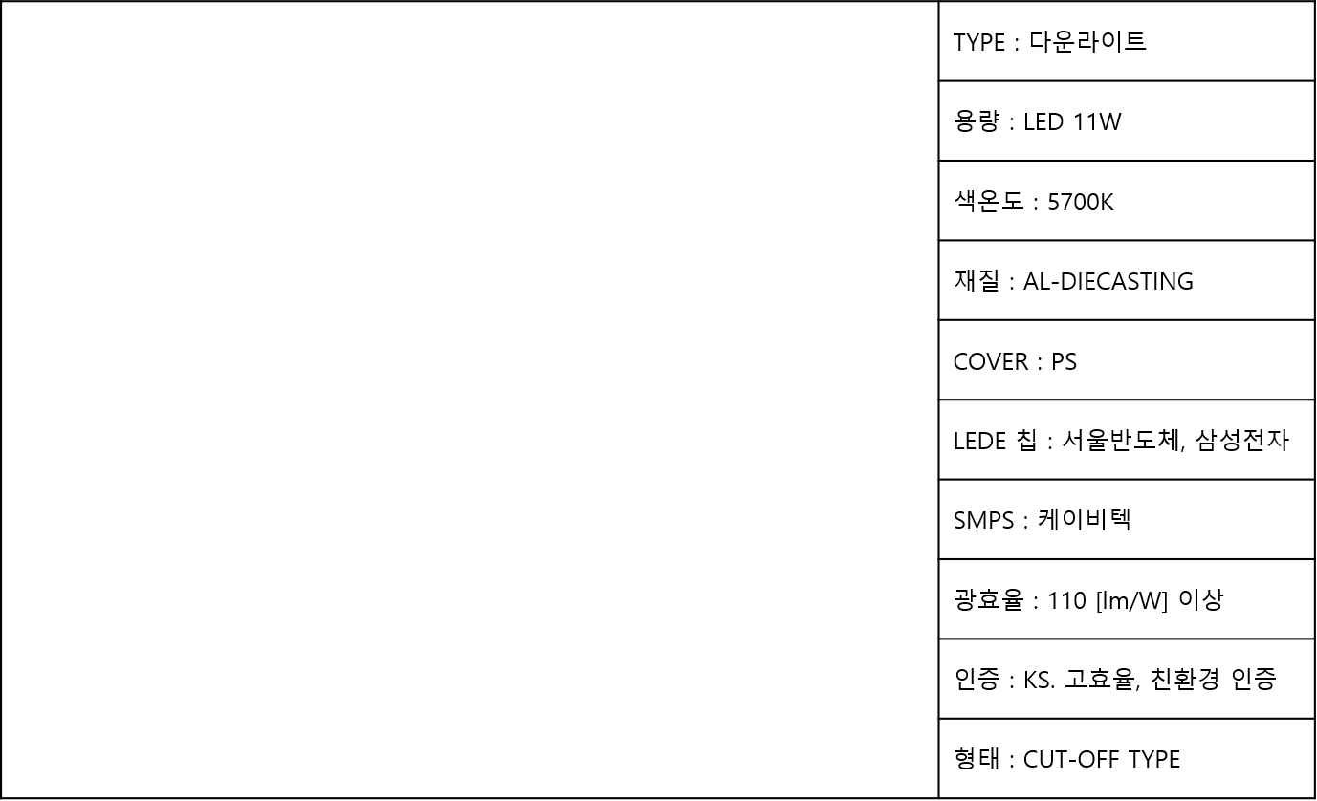

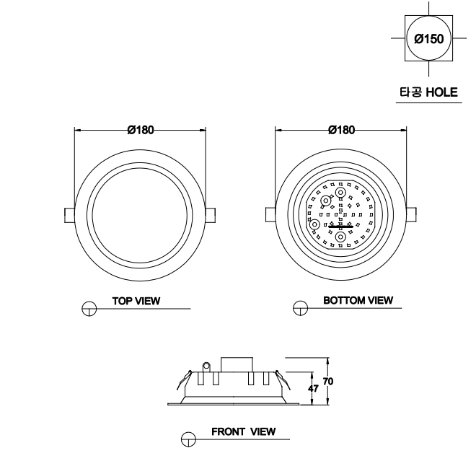

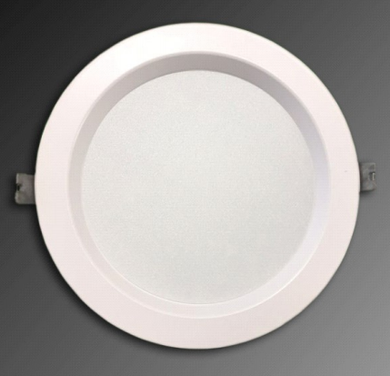

케이비텍, 루멘전광, 라인이노텍

2. 평판매입등

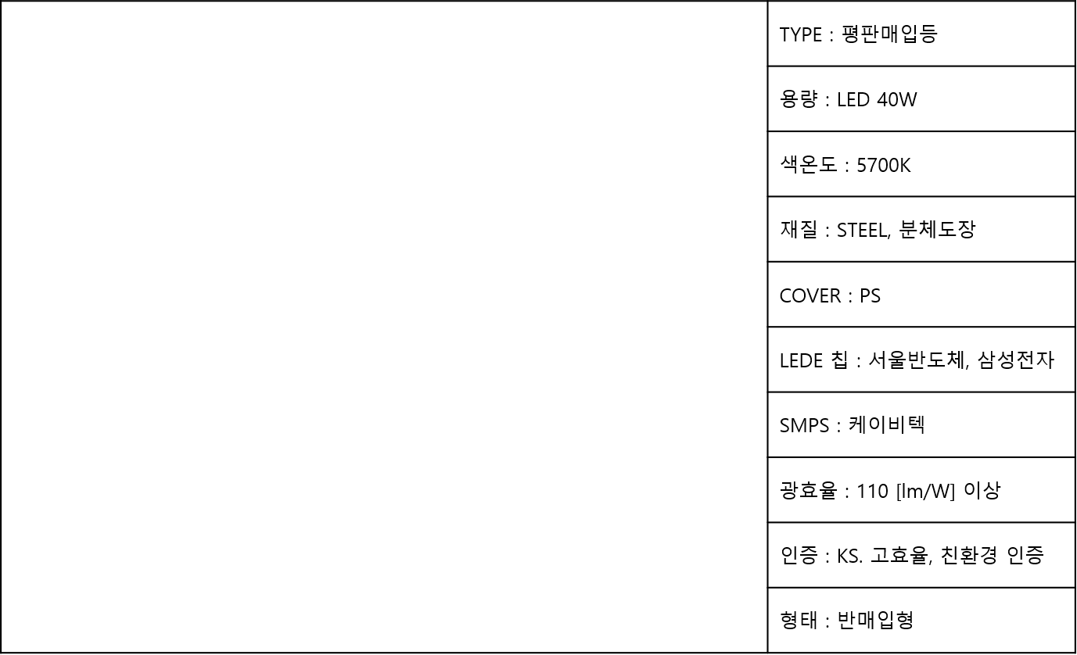
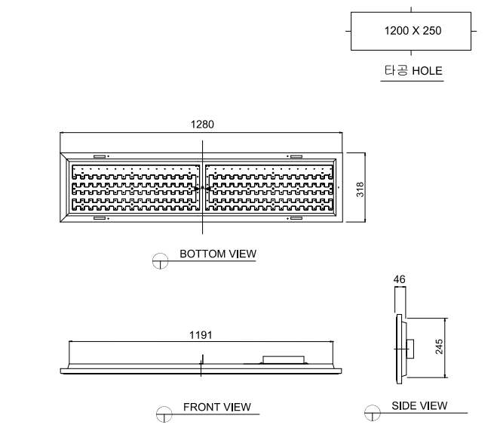

케이비텍, 루멘전광, 라인이노텍

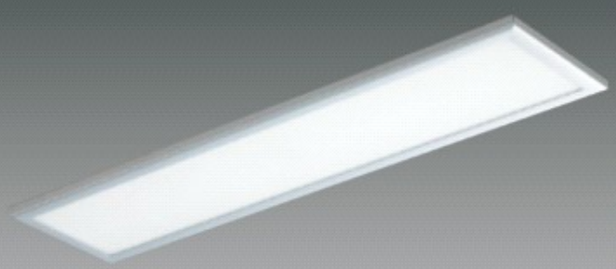

3. 렌즈매입등

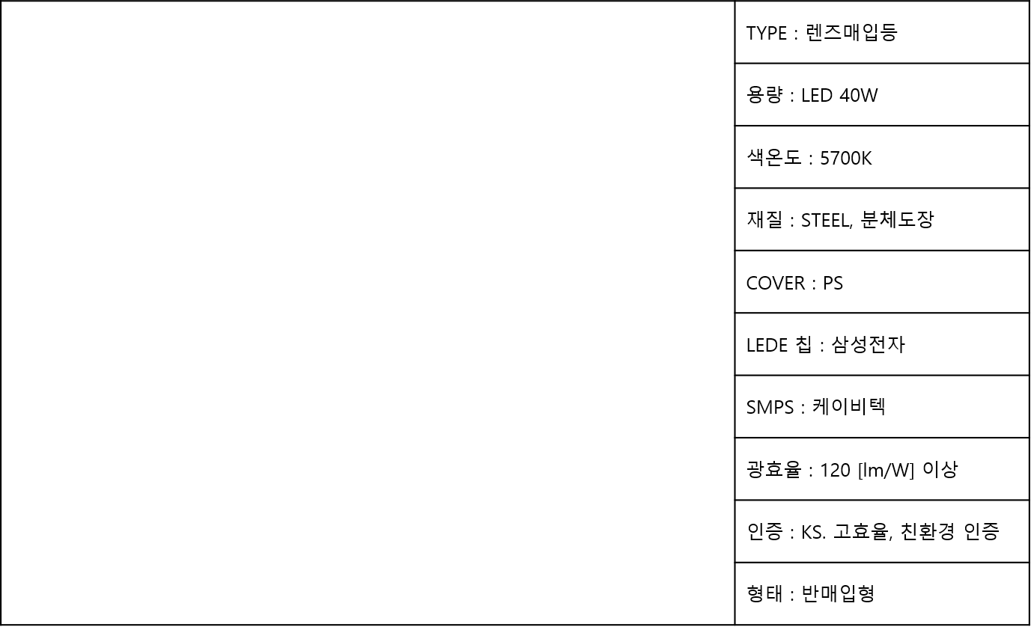
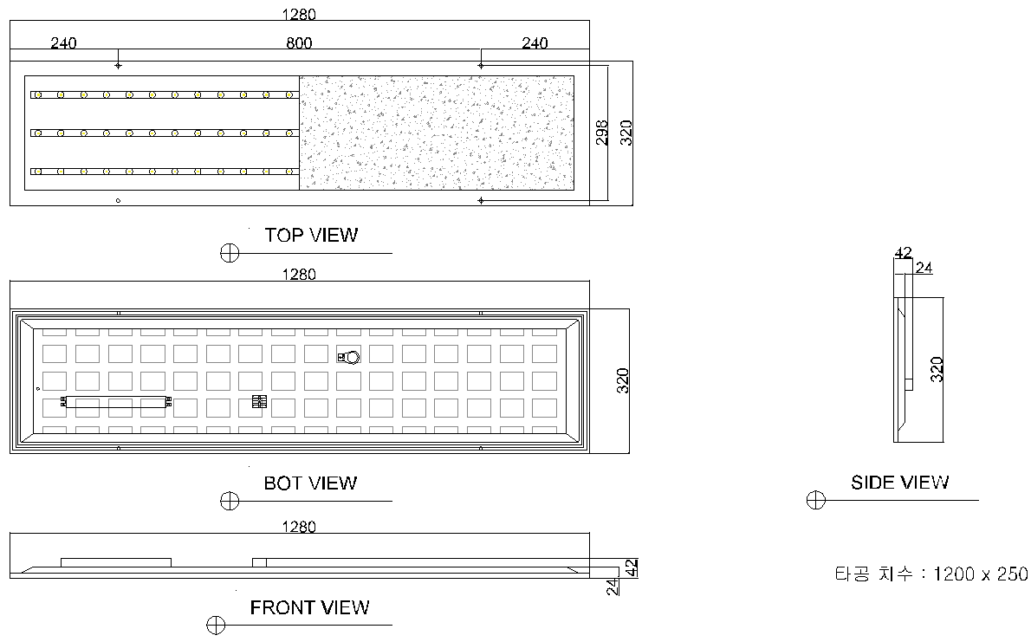

서울반도체, 삼성전자

케이비텍, 루멘전광, 라인이노텍

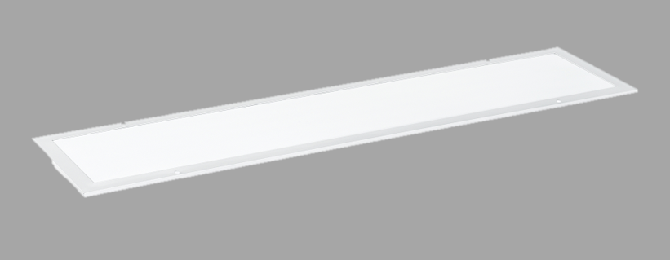

4. 렌즈매입등(비상겸용)

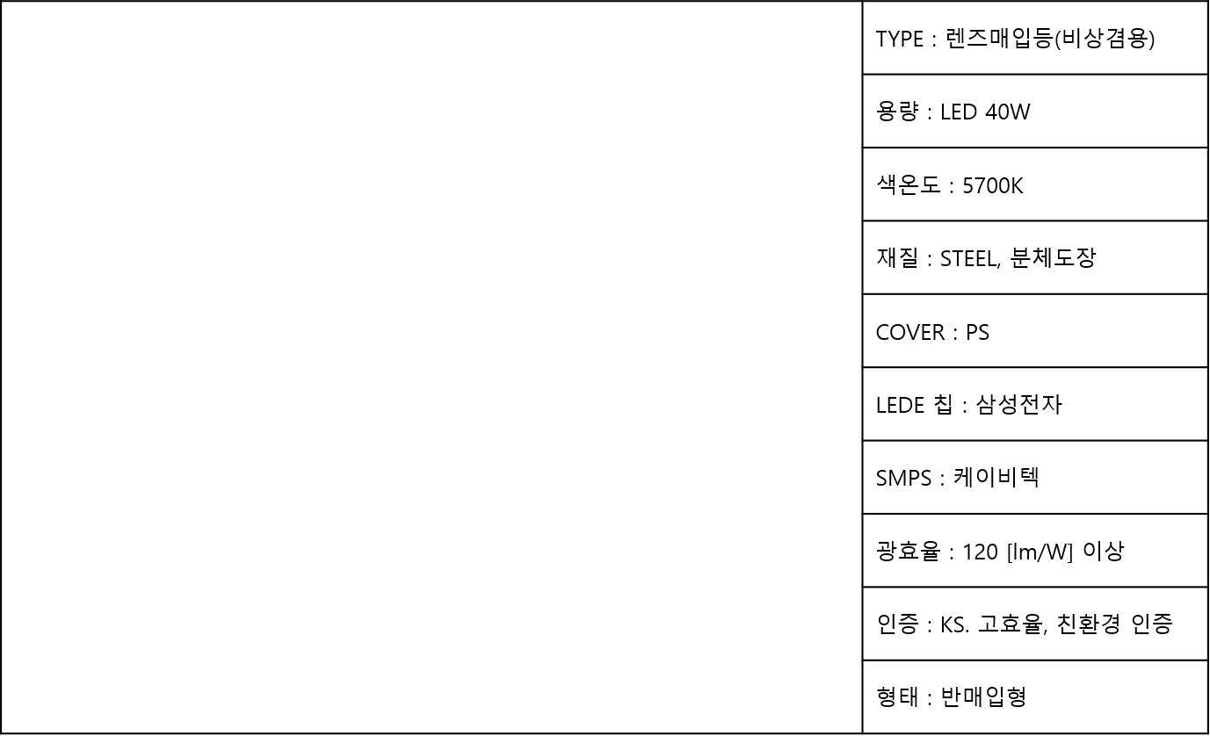

서울반도체, 삼성전자

케이비텍, 루멘전광, 라인이노텍

5. 평판 엣지등

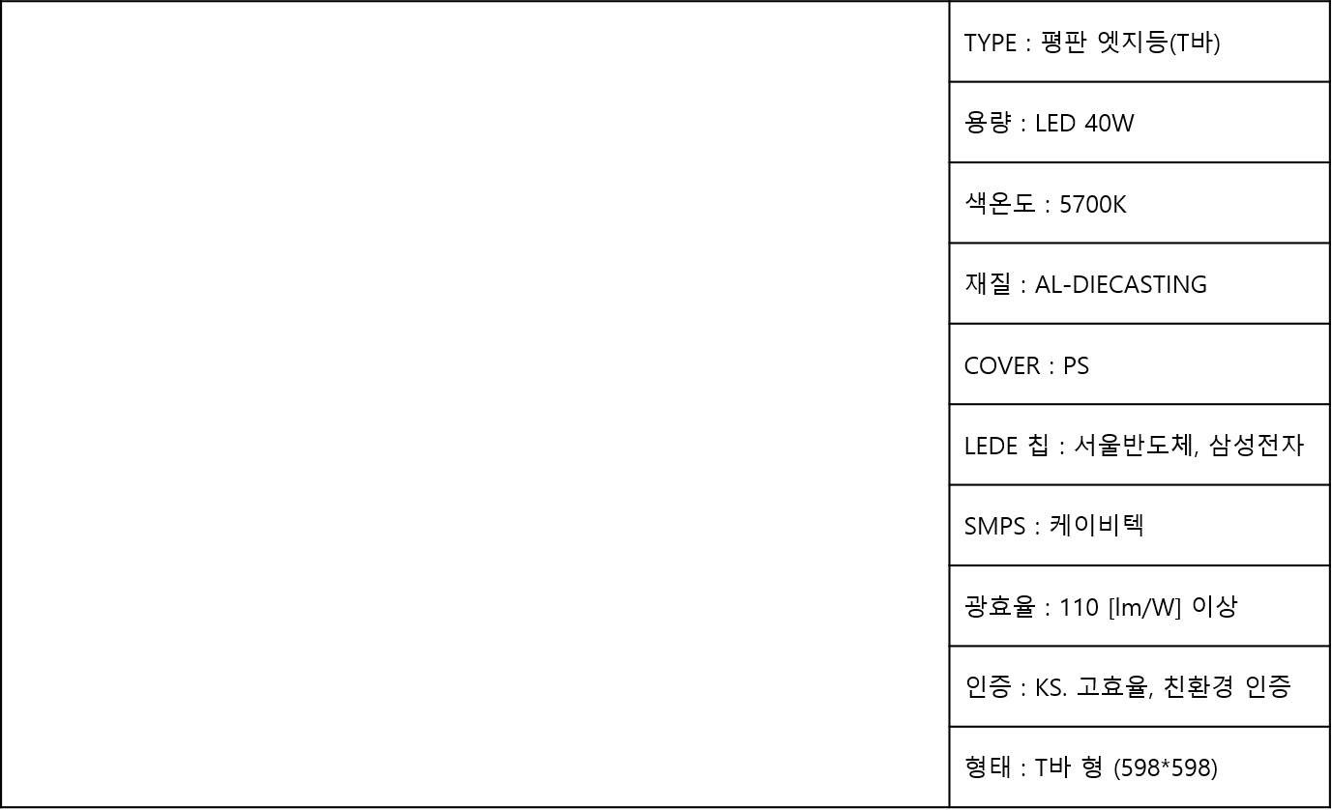
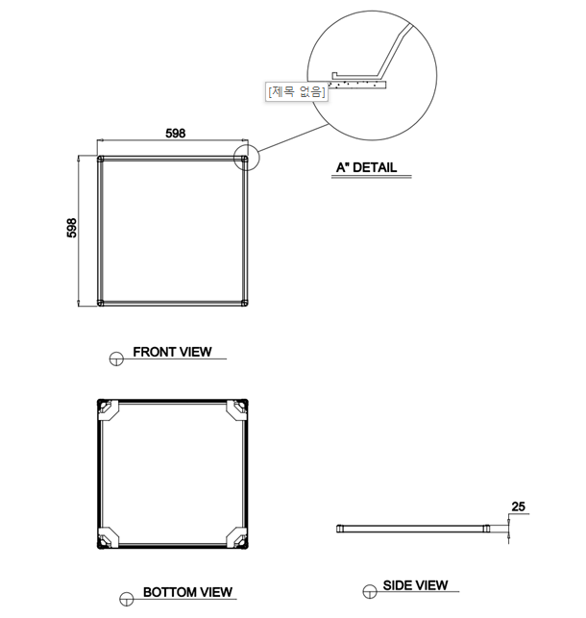

케이비텍, 루멘전광, 라인이노텍

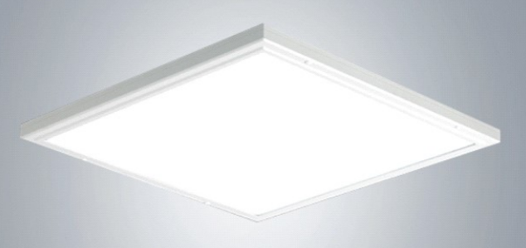

6. 레이스웨이등

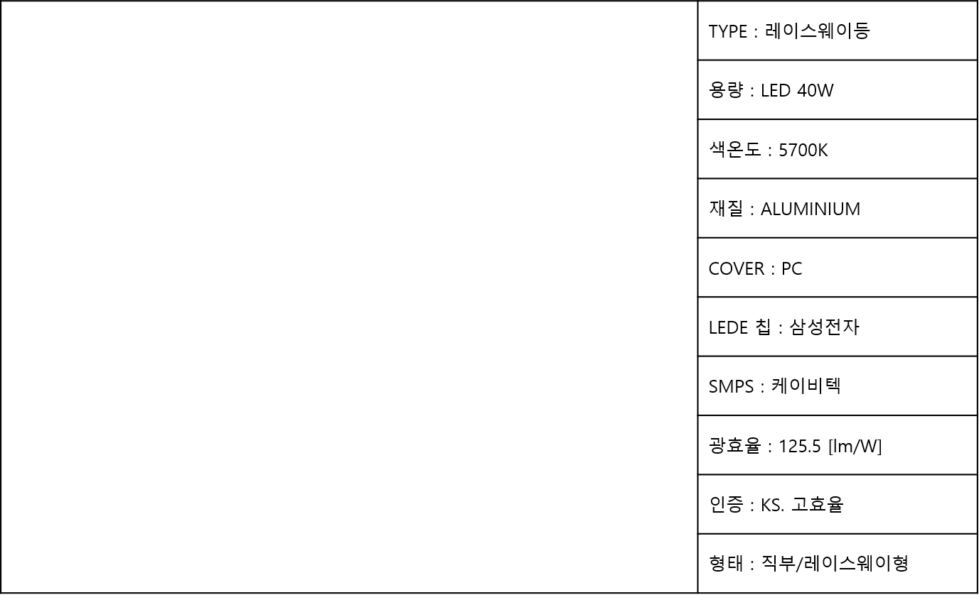
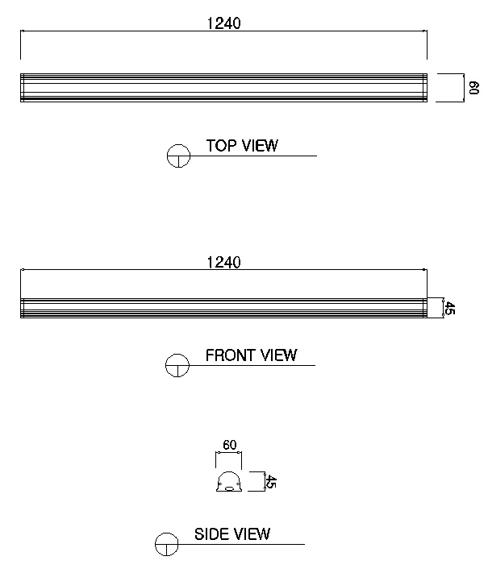

서울반도체, 삼성전자

케이비텍, 루멘전광, 라인이노텍

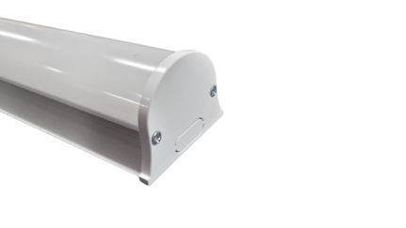
KS, 고효율, 친환경 인증

